はじめにお読みください
授業で使える単元リスト【国語_光村図書】
◆この資料をご覧いただくみなさまへ 日頃より「Sagasokka!」のご利用、また授業での活用資料にもお目通しいただきまして、誠にありがとうございます。 「Sagasokka!」は児童・生徒のみまさまの主体的な学びをサポートする『総合百科事典ポプラディア』発 調べ学習応援 サービスです。この資料は各学年ごとにシートがあり、「Sagasokka!」を活用できる国語の単元、教材についておすすめの 資料やその探し方を掲載しています。先生方におかれましても授業での提示資料としての活用のほかに、教材研究の場面 でも定義や正確な用語の意味を調べ、事前に知識を得るのに便利に使っていただけます。「Sagasokka!」を日々の授業で たくさんご活用いただけたら幸いでございます。 なお、【先生向け】使い方動画・活用ツールのご案内はこちらをご覧ください。https://mottosokka.poplar.co.jp/hc/ja/categories/8659778711065 ※ログインページのリンクからもご覧いただけます。

◆資料の見方 マークの意味 ★…提示資料として最適 授業をされるときに提示資料として使えるものがあります。 ◎…調べ学習に最適 図書資料やインターネットを使って調べる活動の際、起点となる項目や検索の道筋を示しています。 〇…活用アイデア 「Sagasokka!を使うとこんな活用もできます」というご提案です。 ※低学年については提示資料としての活用を中心にご提案しています。 表記上の意味 ≪導入≫…単元や授業の導入で興味関心をもたせるときの提示資料としておすすめです。 ≪発展≫…「ひろげよう」など発展的な学習への動機付けの際の活用におすすめです。 ≪活用アイデア≫…活用できそうな機能や使いかたなどを提案しています。 ・『項目名』「MMタイトル」【機能名やコーナー名】 ・探し方を示す場合は冒頭に▶ ・ルートを示す場合は＞ ※地色（グレーハイライト）がある教材については別途詳細な活用資料のご提案をしています。 なお、資料内ではご利用中の認証方式によってはお使いいただけない機能についてのご提案も含みます。具体的にはマイデスク機能 （マイクリップ、項目コレクション、情報カード等）は個別ID認証のみお使いいただける機能です。あらかじめ、ご了承ください。

◆参照した資料 単元・教材名、学習月、学習内容などの情報は下記を参照しました。 光村図書ホームページ 小学校国語 https://www.mitsumuratosho.co.jp/kyokasho/s_kokugo/keikaku/index.html 年間指導計画・評価計画資料 各学年の指導事項と授業時数の配当 指導内容の確認資料として指導事項配列表PDF参照

【お問合せ先】 株式会社ポプラ社 こどもの学びグループ 〒102-8519 東京都千代田区麹町4－2－6 https://mottosokka.poplar.co.jp/hc/ja 電話 03⁻5877⁻8114 2022年9月 ポプラ社

1年
◆1年生用資料＿[Sagasokka!」が使える単元教材リスト（光村図書） 活用の種類 ★…提示資料 〇…活用アイデア 2022年9月 ポプラ社
学年/上下巻 | 学習月 | 教材名 | 活用の種類 | 資料の詳細 | 画像・資料の探し方
1年上 | 6 | くちばし | ★〇 | ≪導入≫ 『オウム類』の項目にキバタンの全身画像があります。 『ハチドリ』の項目に画像があり、ホバリングをしながら花の蜜をすうようすがわかります。 ≪活用アイデア≫：ほかにも多くの鳥類の項目や写真、鳴き声などの音声などもあります。 | 『オウム類』で検索→【画像・資料を見る】を押下→ 「キバタン（オウム類）」 全身がわかります。 『ハチドリ』で検索→【画像・資料を見る】を押下→ 「ハチドリの1種」 ≪活用アイデア≫：探し方→【テーマで検索】→生物・生物学＞動物＞ 鳥類 【メディアアイコンを表示する】を押下 すると写真・動画・音声などメディアの種類がわかるように表示されます。
1年下 | 11 | じどう車くらべ | ★ | 乗用車やトラック、クローラークレーン車の画像があります（教科書はイラスト）。 | 『乗用車』『トラック』『クレーン車』で検索→ 【画像・資料を見る】を押下
1年下 | 11 | じどう車ずかんを つくろう | ★ | ≪発展≫『救急車』『ポンプ車』『消防救急車』『レスキュー車』『救助工作車』『パトロールカー』『はしご車』『スノーケル車』『ごみ収集車』『レッカー車』『移動販売車』『除雪車』『南極観測用雪上車』『起震車』『給水車』『保冷車』の各項目に画像があります。 | 左記項目名で検索→【画像・資料を見る】を押下
1年下 | 1 | たぬきの 糸車 | ★ | ≪導入≫糸車の画像があります。 タヌキの動画（音声なし）があります。 | 『糸車』『タヌキ』で検索→【画像・資料を見る】を押下
1年下 | 2 | どうぶつの 赤ちゃん | ★〇 | ≪導入≫≪発展≫教材文に出てくる『ライオン』『シマウマ』『カンガルー』については、各項目に動画があり、こどもも映ります。他にも『パンダ』『キリン』の項目に動画があります。 ≪発展≫『ゴマフアザラシ』（こども）『アメリカバイソン』（こども）『アカギツネ』（こども）『ホッキョクグマ』（大人ととこども）『シロイルカ』（雌とこども）『コウテイペンギン』（親子）『ガラパゴスペンギン』『アデリーペンギン』（子育て中の様子）『ゴリラ』『オウサマペンギン』『フンボルトペンギン』の各項目に画像があります。 ≪活用アイデア≫：ほかにも多くの動物の項目や写真、動画などもあります。クイズや紹介文をつくる際の参考として活用できます。 ※2022年9月更新 | 左記項目名で検索→【画像・資料を見る】を押下 ≪活用アイデア≫：探し方→【テーマで検索】→生物・生物学＞動物＞ 哺乳類 【メディア アイコンを表示する】を押下 すると写真・動画などメディアの種類がわかるように表示されます。

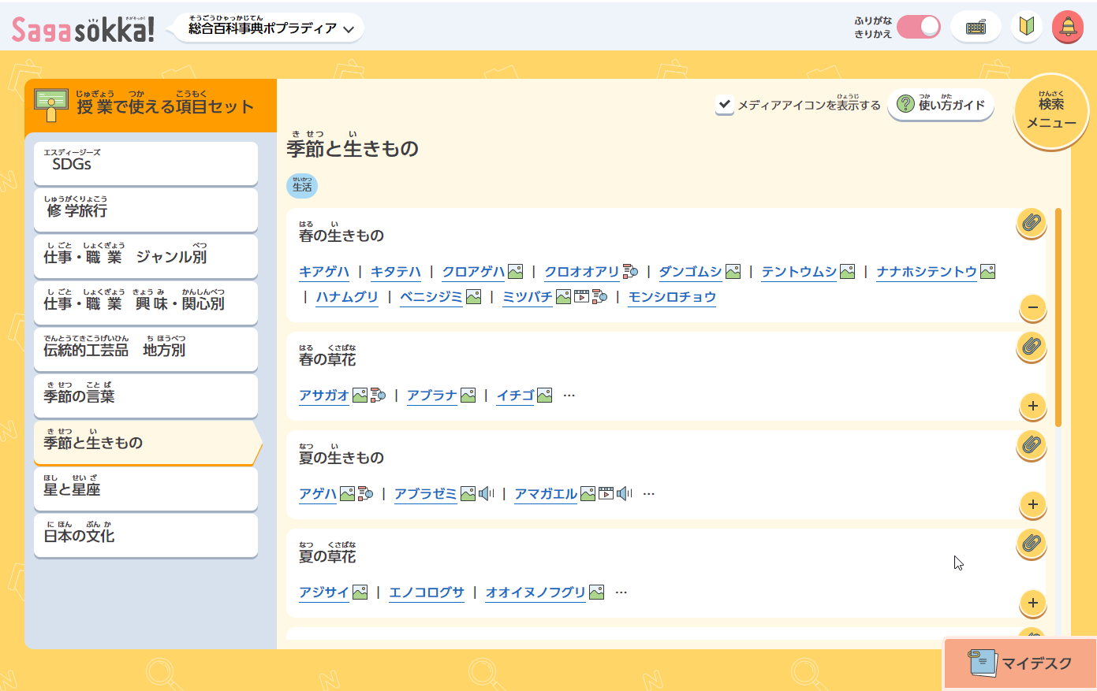
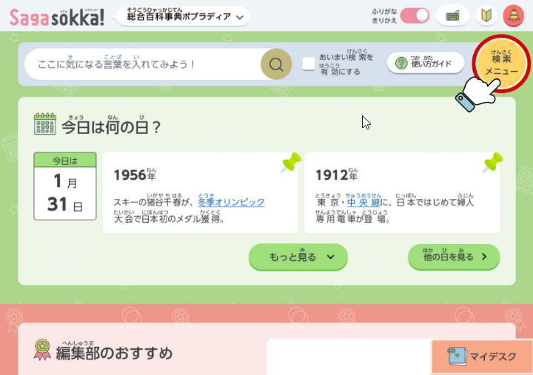
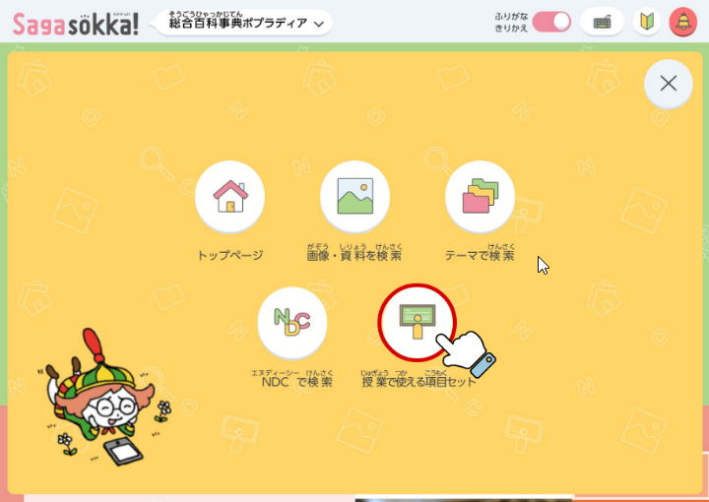
生活科でも使えます！【授業で使える項目セット】の「季節と生きもの」
【メディアアイコンを表示する】にチェックを入れると画像のある項目が見つけやすいです！

2年
◆2年生用資料＿[Sagasokka!」が使える単元教材リスト（光村図書） 活用の種類 ★…提示資料 〇…活用アイデア 2022年9月 ポプラ社
学年/上下巻 | 学習月 | 教材名 | 活用の種類 | 資料の詳細 | 画像・資料の探し方
2年上 | 4 | ふきのとう | ★ | ≪導入≫ふきのとうの画像があります。 | 『ふきのとう』で検索→【画像・資料を見る」を押下
2年上 | 4 | 春が いっぱい | ★ | ≪導入≫『ヨモギ』『サクラ』『タンポポ』『ナノハナ』（高原の様子）『スミレ』『ミツバチ』『テントウムシ』『ウグイス』『ヒバリ』の各項目に画像があります。 ※『ウグイス』『ヒバリ』は鳴き声の音声もあります。 | 左記項目名で検索→【画像・資料を見る】を押下
2年上 | 5 | たんぽぽの ちえ | ★ | ≪導入≫たんぽぽの画像があります。 | 『タンポポ』で検索→【画像・資料を見る」を押下
2年上 | 6 | スイミー | ★ | 『クラゲ』『ウナギ』『ヤシ』『イセエビ』『イソギンチャク』の各項目に画像があります。 ※『イセエビ』『イソギンチャク』は動画（音声なし）もあります。 | 左記項目名で検索→【画像・資料を見る】を押下
2年上 | 7 | 夏がいっぱい | ★ | ≪導入≫『エダマメ』『ピーマン』『スイカ』『カブトムシ』『クワガタムシ』『ヒマワリ』『ナス』（鳥飼ナス）『アサガオ』（改良品種）『セミ』の各項目に画像があります。 ※『セミ』は鳴き声の音声もあります。 | 左記項目名で検索→【画像・資料を見る】を押下
2年上 | 9 | どうぶつ園のじゅうい | ★ | 『イノシシ』『ニホンザル』『ワラビー』『フンボルトペンギン』の各項目に画像があります。 ※『ニホンザル』は動画（音声あり）があります。 | 左記項目名で検索→【画像・資料を見る】を押下
2年下 | 10 | 秋がいっぱい | ★ | ≪導入≫『キキョウ』『トンボ』『コスモス』『ススキ』『イチョウ』『カキ』（干し柿）『ヒヨドリ』『コオロギ』『スズムシ』の各項目に画像があります。 ※『ヒヨドリ』『コオロギ』『スズムシ』は鳴き声の音声もあります。 | 左記項目名で検索→【画像・資料を見る】を押下
2年下 | 12 | 冬がいっぱい | ★ | ≪導入≫『ミノムシ』『センリョウ』『ツバキ』『ヒイラギ』（節分に玄関に飾ってある写真）『ユズ』『スイセン』『ハクチョウ』『ミカン』『マガモ』の各項目に画像があります。 ※『マガモ』は鳴き声の音声もあります。 | 左記項目名で検索→【画像・資料を見る】を押下
2年下 | 2 | スーホの白い馬 | ★ | ≪導入≫モンゴルの放牧風景や馬頭琴、オオカミの画像があります。馬頭琴は、さおの先の様子や演奏している様子を写真で詳しくみることができます。 | 『モンゴル』『馬頭琴』『オオカミ』で検索→【画像・資料を見る】を押下

生活科でも使えます！【授業で使える項目セット】の「季節と生きもの」
【メディアアイコンを表示する】にチェックを入れると画像のある項目が見つけやすいです！

